BASE
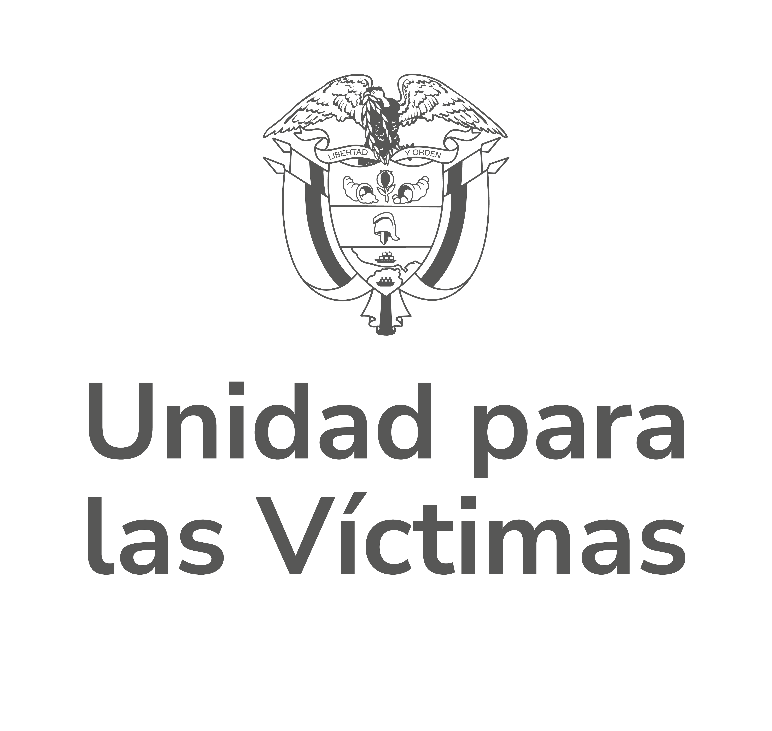 |  | MATRIZ DE RELACIONAMIENTO CON INSTANCIAS Y REDES EXTERNAS |  |  |  |  |  |  |  |  |  |  |  |  |  |  | Código: 170,01,15-5

 |  | PROCESO DIRECCIONAMIENTO ESTRATEGICO |  |  |  |  |  |  |  |  |  |  |  |  |  |  | Versión: 01

 |  | PROCEDIMIENTO SEGUIMIENTO A LA ARTICULACIÓN Y COMPROMISOS CON INSTANCIAS DE PARTICIPACIÓN Y REDES EXTERNAS |  |  |  |  |  |  |  |  |  |  |  |  |  |  | Fecha: 29/09/2025
 |  |  |  |  |  |  |  |  |  |  |  |  |  |  |  |  | Paginas: 1 de 1
Nombre de la instancia | Objetivo de la mesa o instancia | Norma que ordena su participación | Rol en que participa | En caso de seleccionar Otro, Cual (Rol) | Instancia está activa (SI/NO) | Denominación del empleo o cargo a quien se delegó la participación o se asignó la responsabilidad de asistir | Nombre del delegado | Tiene un plan de trabajo o asigna tareas periódicamente (SI/NO) | Ejerce Secretaria Tecnica (SI/NO) | Periodicidad del desarrollo de la instancias | En caso de seleccionar Otro, Cual es la periodicidad | Se realizó la sesión de la instancia (SI/NO) | Dependencia Responsable de la actualización de los compromisos según la instancia en la que participa | Entidades Participantes de la instancia (Si asuminos secretaria técnica) | Area Misional que reporta instancia | Nombre del Compromiso de la UARIV | Estado del Compromiso | Fecha de seguimiento al compromiso (DD/MM/YYYY) | Avances frente al seguimiento a Compromisos UARIV
MESA NACIONAL DE PARTICIPACION EFECTIVA DE VICTIMAS | Mesas de Participación• Efectiva de las Víctimas. De acuerdo con lo señalado en el Artículo 2.2.9.1.4 del Decreto 1084 de 2015, son los espacios de trabajo temático y de participación efectiva de las víctimas, de orden Municipal, Distrital, Departamental y Nacional, elegidos y designados por las mismas víctimas y sus organizaciones y destinados para la discusión, interlocución, retroalimentación, capacitación y seguimiento de las disposiciones contenidas en la Ley 1448 de 2011, sus decretos reglamentarios, la jurisprudencia y demás normas complementarias. | RESOLUCION 01668 DE 2020 | Participante Permanente |  | SI | PROFESIONAL ESPECIALIZADO | LUZ ANGELA BOHORQUEZ OSPINA | SI | NO | Anual |  | SI | DGI-SUBDIRECCIÓN DE PARTICIPACIÓN | NO APLICA | DGI-DIRECCIÓN DE GESTIÓN INTERINSTITUCIONAL | SEGUIMIENTO E IMPLEMENTACION DE LAS ACCIONES DEFINIDAS EN EL PLAN DE TRABAJO 2025 CONCERTADO CON LA UNIDAD PARA LAS VICTIMAS | Cumplido | 2025-12-31 | Teniendo en cuenta las actividades concertadas en abril de 2005 y el diálogo sostenido entre el Comité Ejecutivo y la Unidad para las Víctimas sobre el balance de la ejecución del Plan de Trabajo 2025 de la Mesa Nacional, correspondiente al mes de septiembre, la Subdirección de Participación, en cumplimiento de lo concertado, brindó acompañamiento y asesoría técnica a los espacios de incidencia convocados por la instancia nacional. Asimismo, garantizó el cumplimiento de las condiciones de participación establecidas en la Resolución 01668 de 2020. En este marco, se llevaron a cabo dos (2) sesiones plenarias de la Mesa, dos (2) sesiones del Comité Ejecutivo, una (1) jornada de seguimiento a la implementación de los programas de acceso a la salud psicosocial para las víctimas del conflicto armado, ocho (8) sesiones de Comités Temáticos, dos (2) sesiones de la Comisión Legislativa, veinticinco (25) sesiones de fortalecimiento de las Mesas Departamentales con acompañamiento de delegados/as de la Mesa Nacional y tres (3) mesas sectoriales: Género y Diversidad; Vivienda y Derecho al Hábitat; y Verdad, Memoria y Garantías de No Repetición.
MESA NACIONAL DE PARTICIPACION EFECTIVA DE VICTIMAS | Mesas de Participación• Efectiva de las Víctimas. De acuerdo con lo señalado en el Artículo 2.2.9.1.4 del Decreto 1084 de 2015, son los espacios de trabajo temático y de participación efectiva de las víctimas, de orden Municipal, Distrital, Departamental y Nacional, elegidos y designados por las mismas víctimas y sus organizaciones y destinados para la discusión, interlocución, retroalimentación, capacitación y seguimiento de las disposiciones contenidas en la Ley 1448 de 2011, sus decretos reglamentarios, la jurisprudencia y demás normas complementarias. | RESOLUCION 01668 DE 2020 | Participante Permanente |  | SI | PROFESIONAL ESPECIALIZADO | LUZ ANGELA BOHORQUEZ OSPINA | SI | NO | Anual |  | SI | DGI-SUBDIRECCIÓN DE PARTICIPACIÓN | NO APLICA | DGI-DIRECCIÓN DE GESTIÓN INTERINSTITUCIONAL | CONCERTACIÓN DEL PLAN DE TRABAJO 2026 DE LA MESA NACIONAL DE PARTICIPACIÓN EFECTIVA DE VÍCTIMAS | En ejecución | 2026-06-30 | Teniendo en cuenta el Plan de Trabajo 2026 aprobado por el quinto plenario de la Mesa Nacional de Participación Efectiva de Víctimas llevado a cabo en diciembre de 2025, a la fecha se han llevado a cabo 17 actividades con la Mesa Nacional de Participación Efectiva de Víctimas, a continuación se relacionan: Primera sesión del Comité Ejecutivo de la Mesa Nacional de Participación Efectiva de Víctimas; Primera sesión Comité Temático de Comunicaciones de la Mesa Nacional de Participación Efectiva de Víctimas; Primera sesión de la Comisión Legislativa de la Mesa Nacional de Participación Efectiva de Víctimas; Conmemoración del 9 de abril; Primera sesión plenaria de la Mesa Nacional de Participación Efectiva de Víctimas; Primera sesión del mecanismo de seguimiento y monitoreo a la Ley de Víctimas y Restitución de Tierras - Ley 1448 de 2011 (espacio autónomo); Sesión Comité Temático de Desaparición Forzada de la Mesa Nacional de Participación Efectiva de Víctimas; Sesión Comité Temático de víctimas en situación de Discapacidad de la Mesa Nacional de Participación Efectiva de Víctimas; Primera Sesión Comité Temático de Violencia Sexual de la Mesa Nacional de Participación Efectiva de Víctimas; Sesión Comité Temático de Niños, Niñas y Adolescentes; reclutamiento forzado de la Mesa Nacional de Participación Efectiva de Víctimas; Sesión Comité Temático de víctimas mujeres de la Mesa Nacional de Participación Efectiva de Víctimas; Sesión Comité Temático de Actos contra la libertad de la Mesa Nacional de Participación Efectiva de Víctimas; Segunda sesión de la Comisión Legislativa de la Mesa Nacional de Participación Efectiva de Víctimas; Segunda sesión del Comité Ejecutivo de la Mesa Nacional de Participación Efectiva de Víctimas; Primera jornada territorial del mecanismo de seguimiento y monitoreo a la Ley de Víctimas y Restitución de Tierras - Ley 1448 de 2011; Segunda jornada territorial del mecanismo de seguimiento y monitoreo a la Ley de Víctimas y Restitución de Tierras
Mesa técnica sobre participación política de las mujeres en las CITREP - Unidad de Implementación y seguimiento al Acuerdo de Paz | Articular las entidades que tienen competencia en la participación política de las mujeres en las CITREP para realizar las acciones y plan de trabajo para el fortalecimiento de su participación de cara a las elecciones de 2026. | El acto Legislativo 02 de 2021 “Por medio del cual se crean 16 circunscripciones transitorias especiales de paz para la cámara de representantes en los períodos 2022-2026 y 2026-2030” dispuso en su artículo transitorio 1° la creación de Circunscripciones Transitorios Especiales de Paz, cuyas listas debían elaborarse teniendo en cuenta el principio de equidad e igualdad de género | Participante Permanente |  | SI | contratista subdirección de participación | Ximena Londoño Cabezas- marleny Orjuela Manjarez | SI | NO | Otro | Se programan reuniones cada 15 dias para hacer seguimiento al plan de trabajo y conrograma de las joranadas que se desarrollan en el marco del fortalecimiento a las Mujeres víctimas en politica en el marco de las CITREP | SI | DGI-SUBDIRECCIÓN DE PARTICIPACIÓN |  | DGI-DIRECCIÓN DE GESTIÓN INTERINSTITUCIONAL | En la sesión de la Mesa técnica que se llevo a cabo el día 13 de marzo del año en curso, por parte de la subdirección de participación se sugiere que se si por parte de la Unidad de Implementación se desarrollaran ejercicios territoriales se anuncie con tiempo el cronograma para saber si se pueden cubrir el apoyo de alimentación de la jornada que se estime desarrollar, se espra el envío del correo por parte de la Unidad de Implementación. Por otro lado, se pide por parte de la Defensoría del Pueblo y de la Unidad de Implementación para el seguimiento al Acuerdo de paz, que por parte de la Mesa de participación nacional efectiva de víctimas se pueda tener un documento (informe) con análisis de lo que fue la participación politica y cumplimiento de los representantes de las CITREP salientes. | Cumplido | 2026-06-30 | Ya se culminó el proeso de asistencia técnica y acompañamiento
Mesa de trabajo: Capacitaicón a los/as delegados del enfoque de jovenes de las Mesas de participación nivel departamental. Ministerio de Interior- Subdirección de participación Unidad para las víctimas | Socializar las directrices para la etapa de difusión, publicidad y transparencia de la elección de las curules destinadas a jóvenes víctimas del conflicto armado en todo el territorio nacional en cumplimiento a lo establecido en la Circular conjunta Externa No. 02 del 07 de abril de 2025 |  | Participante Permanente |  | SI | contratista subdirección de participación | Ximena Londoño Cabezas- Mayelli Tasamá | NO | NO | Por Demanda |  | SI | NA-NO APLICA | Ministerio del Interior- Subdirección de participación Unidad para las víctimas | DGI-DIRECCIÓN DE GESTIÓN INTERINSTITUCIONAL | Articular jornada de capacitación a los 33 delegados del enfoque de jovenes de las Mesas de participación nivel departamental y distrital | Cumplido | 2026-03-30 | A la fecha, desde la Subdirección de Participación se ha compartido con los enlaces de las Direcciones Territoriales la información emitida por el Ministerio del Interior. Asimismo, hemos actuado como canal de comunicación entre las Alcaldías y las Personerías con dicho Ministerio, con el propósito de brindar orientación sobre el tema a los diferentes Municipios que lo han solicitado. Esta intercomunicación se ha desarrollado en respuesta a las solicitudes realizadas por las entidades territoriales. Además, en algunos territorios, los enlaces de participación han venido participando en espacios convocados por Alcaldías, Personerías y/o Consejos Comunitarios, en los cuales se han requerido aclaraciones respecto al contenido de la circular.
Subcomisión Técnica Intersectorial de Asistencia a Víctimas | Formular los componentes técnicos del CONPES, coordinar asistencia técnica, definir los instrumentos y estrategias para la ejecución, seguimiento y evaluación, informes de gestión, convocar las entidades o personas que considere necesario para el cumplimiento de sus funciones. | Ley 759 de 2002 | Participante Permanente |  | SI | Profesional Especializado Grado 21-DELEGADO TITULAR Contratista - DELEGADO SUPLENTE | Lina María Vásquez Rueda Mayelli Tasamá Rincón | SI | NO | Cuatrimestral |  | SI | NA-NO APLICA |  | DGI-SUBDIRECCIÓN DE PARTICIPACIÓN | Participar en la Subcomisión para consolidación de información: Tentativo cercano al 10 de diciembre. Nota: No llegó convocatoria Consolidación del Documento Estándar Operativo y socialización del documento: Entre febrero y marzo de 2026, involucrando a todas las entidades y asociaciones de víctimas, así como a las mesas de participación efectiva de víctimas. Nota: No llegó la matriz de seguimiento, documento o convocatoria A la espera del envío de información para avanzar en compromisos o convocatoria a sesiones en la vigencia 2026 | Sin Iniciar | 2026-06-30 | SESIÓN 2025 Primera sesión de la subcomisión Posiblemente en diciembre se cerraría con una segunda sesión para darle continuidad al plan de trabajo. No cuentan con presupuesto. Objetivo: coordinar y articular (incidencia con todas las instancias que si tienen oferta/SNARIV- seguimiento a la incidencia-identificar cómo está nuestra población). 12.633 víctimas con corte a 31 de octubre. Competencia del orden nacional: Socialización de la identificación de competencias por cada entidad en el marco de la normatividad aplicable, sobre lo cual, cada entidad intervino dando su concepto al respecto y concluyendo la importancia de la revisión de la información al interior de las entidades y sus aportes. La revisión de la información por cada entidad debe cumplir con: El término 'debe' se utiliza para indicar requisitos, métodos o especificaciones que se deben aplicar, con el fin de cumplir con la NT-AICMA; El término 'debería' se utiliza para indicar los requisitos, métodos y especificaciones que componen las mejores prácticas; El término 'puede' se utiliza para indicar un método o un curso de acción posible. Respecto a la Unidad para las Víctimas, se presentó lo siguiente: Las colaboradoras de la Unidad para las Víctimas realizaron sus observaciones a la información, con especial atención en la importancia de la asistencia de la SCT-SNARIV por la clara necesidad de la coordinación y articulación interna al contemplar varias medidas y componentes de política que involucran varias áreas de la entidad. También, la importancia de que, en la construcción de lineamientos y en todo el ciclo de política pública, se tengan en cuenta las propuestas y observaciones de las mesas de participación, así como la responsabilidad del Estado (Entidades del SNARIV) de brindar asistencia técnica para que estas logren presentar propuestas viables que garanticen su incidencia política. Por otra parte, se brindó claridad sobre la competencia de algunas medidas de atención y asistencia, relacionada
Subcomité Técnico Nacional de Sistemas de Información | Grupos de trabajo interinstitucional, encargados del diseño e implementación de la Política Pública de Prevención, Protección, Atención, Asistencia y Reparación Integral a las Víctimas, en los que participa la Mesa Nacional de Participación Efectiva de Víctimas. | Que el artículo 165 de la Ley 1448 de 2011 determinó que el Comité Ejecutivo para la Atención y Reparación a Víctimas, es la máxima instancia de decisión del Sistema Nacional de Atención y Reparación Integral a las Víctimas, con el objeto de materializar los derechos a la verdad, la justicia y la reparación integral. Que de conformidad con lo dispuesto en el parágrafo 1° del mencionado artículo 165 de la Ley 1448 de 2011, el Comité Ejecutivo contará con subcomités técnicos, en calidad de grupos de trabajo interinstitucional, encargados del diseño e implementación de la Política Pública de Prevención, Protección, Atención, Asistencia y Reparación Integral a las Víctimas, entre los cuales se encuentra el Subcomité Técnico Coordinación Nacional y Territorial. | Participante Permanente |  | SI | Profesional Especializado Grado 21 | Lina María Vásquez Rueda | SI | NO | Otro | 4 sesiones al año como mínimo | SI | DRGI-SUBDIRECCIÓN RED NACIONAL DE INFORMACIÓN |  | DGI-SUBDIRECCIÓN DE PARTICIPACIÓN | Acciones estratégicas del POA (Articular jornadas de fortalecimiento en sistemas de información a las Mesas de Participación Departamentales, acciones UAEOS, visor), en proceso de articulación y gestión con el nivel directivo para aprobación del POA 2026 | En ejecución | 2026-06-30 | 2025: Articulación en el marco del Subcomité de Sistemas de Información (Incidencia de la participación) AVANCES 2026: Compromiso UAEOS: de marzo (UAEOS Unidad Administrativa Especial de Organizaciones Solidarias - acciones de fortalecimiento) Objetivo: Fortalecer organizaciones sobre temas asociativos. Sistema de Educación para la Asociatividad Solidaria (SEAS ) La selección se realiza a partir de las redes y circuitos asociativos solidarios (Ejemplo: Agropecuario, agroindustrial, artesanos), teniendo en cuenta Plan Nacional de Desarrollo, Agenda por la Paz y grupos poblacionales ya identificados. Son organizaciones del sector solidario con personería jurídica. 65 organizaciones para atender en 2026 (actualmente adelantando la verificación en VIVANTO- Registro Único de Víctimas). / 50% mínimo (víctimas). Rubro víctimas: $2346962157. Se realizó una revisión con la Mesa Nacional de Participación Efectiva de Víctimas de las organizaciones y se contó con sus observaciones. Listado final de organizaciones a apoyar estará listo a final del mes de marzo. Organizaciones solidarias – víctimas: Se estable Meta POA – subcomité (4) Se amplía atendiendo a las observaciones de la MNPEV: Chocó, Huila, Putumayo y Quindío. Existe posibilidad de proponer espacio para fortalecimiento de organizaciones. La UAE puede brindar la asistencia técnica. No cuenta con otro tipo de recursos. Acuerdos: Socializar en sesión de subcomité. Compartir informes de seguimiento a la delegada y delegados de la MNPEV y asesoría. No se considera viable socialización de la estrategia en plenario de la MNPEV por la capacidad institucional de la UAE (recursos económicos y técnicos). Espacio preparatorio al subcomité Sesión de subcomité abril. Compromisos jornadas de fortalecimiento: Se debe articular una Reunión con el nivel directivo (SRNI, STCSNARIV, SDP) para toma de decisiones sobre apoyo en garantías a la delegada y delegados acompañamiento a jornadas de fortalecimiento a mesas departamentales en sistem
Mesa de Gobierno Digital | Realizar el seguimiento institucional a los avances del Plan Estratégico de TI (PETI). | La Mesa de Gobierno Digital de la Unidad para las Víctimas (UARIV) sesiona, por lo general, de manera periódica, siguiendo los lineamientos de la Circular Interna No. 00036 de 2020, para realizar el seguimiento institucional a los avances del Plan Estratégico de TI (PETI). Decreto 767 de 2022 “Por el cual se establecen los lineamientos generales de la Política de Gobierno Digital y se subroga el Capítulo 1 del Título 9 de la Parte 2 del Libro 2 del Decreto 1078 de 2015, Decreto Único Reglamentario del Sector de Tecnologías de la Información y las Comunicaciones” | Invitado |  | SI | Profesional Especializado Grado 21 | Lina María Vásquez Rueda | SI | NO | Otro | Periódicamente | SI | DRGI-SUBDIRECCIÓN RED NACIONAL DE INFORMACIÓN |  | DGI-SUBDIRECCIÓN DE PARTICIPACIÓN | Procesos de estandarización (operaciones críticas) en articulación con el enlance del SSI Estrategia de Armonización DGI | En ejecución | 2026-06-30 | AVANCES 2025: Espacios de estandarización con la OTI y se adelantaron acciones sobre información financiera y contable 2025 - 2026: Estrategia de arminonización - espacios de articulación (SDP, SCTSNARIV, SCNT) - Entendimiento de negocio 2026: Avance en la documentación de lineamientos técnicos (SCTSNARIV - SDP)
SUBCOMITE DE PREVENCION , PROTECCION Y GARANTIAS DE NO REPETICION | Coordinar y articular las acciones interinstitucionales encaminadas a la prevención de nuevas violaciones a los derechos humanos y al Derecho Internacional Humanitario, el fortalecimiento de los mecanismos de protección individual y colectiva, y la consolidación de garantías de no repetición, en el marco del Sistema Nacional de Atención y Reparación Integral a las Víctimas (SNARIV). | DECRETO 1084 DE 2015- parágrafo 1° del artículo 165 de la ley 1448 de 2011 Y el artículo 2.2.8.1.4 del Decreto 1084 de 2015, los Subcomités Técnicos son grupos de trabajo interinstitucional del Comité Ejecutivo para la Atención y Reparación a las Víctimas | Coordinador Operativo |  | SI | Contratistas | Maria Victoria Carvajalino GEP: Alejandra Velasco y Stephanie Vargas | SI | NO | Trimestral |  | SI | DGI-SUBDIRECCIÓN DE COORDINACIÓN DEL SNARIV | El Departamento Administrativo para la Prosperidad Social. 2. El Departamento Nacional de Planeación. 3. La Unidad para la Atención y Reparación Integral a las Víctimas. 4. El Ministerio de Justicia y del Derecho. 5. El Ministerio del Interior. 6. El Ministerio de Defensa Nacional. 7. El Ministerio de Agricultura y Desarrollo Rural. 8. El Ministerio de Educación Nacional. 9. La Fiscalía General de la Nación. 10. La Defensoría del Pueblo. 11. El Instituto Colombiano de Bienestar Familiar, ICBF. 12. La Procuraduría General de la Nación. 13. La Policía Nacional. 14. La Unidad Nacional de Protección. 15. Consejería Presidencial para los Derechos Humanos. 16. Dirección para la Acción Integral contra Minas Antipersonal. 17. Dos (2) Representantes de la Mesa Nacional de Participación de Víctimas. | DGI-DIRECCIÓN DE GESTIÓN INTERINSTITUCIONAL | Durante la última sesión desarrollada el 1 de diciembre del 2025, se realizó la revisión del Plan Operativo Anual (POA) 2026 se llevó a cabo la revisión del Reglamento Interno del Subcomité, incorporando artículos esenciales relacionados con el enfoque diferencial, la corresponsabilidad institucional, la definición de víctima y las medidas de protección, con el fin de fortalecer su marco operativo y armonizarlo con las disposiciones establecidas en la Ley 1448 y normas complementarias. en esta ultima sesión no se aprobo el POA 2026, por lo cual su discusión y aprobación quedaron pendientes para el inicio de la vigencia 2026. | En ejecución | 2026-06-30 | Se aprobó el Plan Operativo Anual del Subcomité para el año 2026
...

